Sheet1
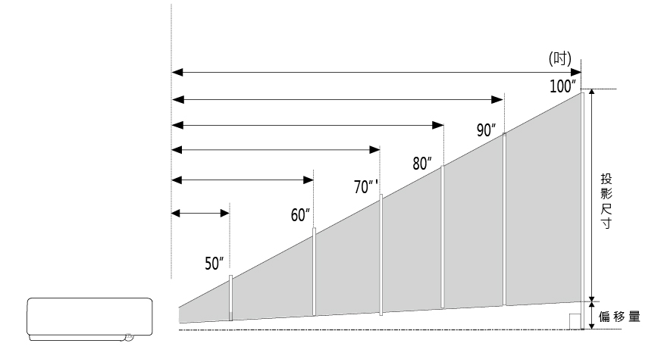
ANW370ST / ANW420ST / ANW370STi / ANW420STi / ANW420STiA 投影距離試算

16:10
 (1) 知道投影距離，欲算出投影出來的畫面尺寸大小：

投影距離(單位：公尺) |  | 投影尺寸 |  | Offset(偏移量)
1 |  | 101 |  | 21.8
↑請輸入您的投影距離! |  | 單位：吋 |  | 單位：公分
*數值請介於 0.484公尺 ~1.004公尺 之間

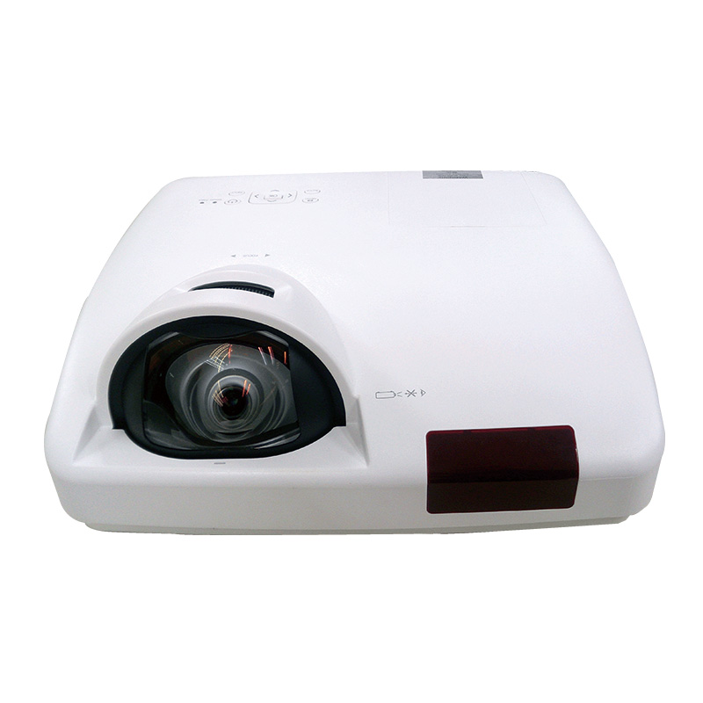
當投影距離為 | 1.000 | 公尺時： | 投影尺寸為 | 101 | 吋
 |  |  | 偏移量為 | 21.8 | 公分
 |  | *以上數據僅供參考，實際尺寸會依現場狀況不同而有所差異。

(2)想要投影尺寸，欲算出投影時所需要的距離：

投影尺寸(單位：吋) |  | 投影距離 |  | Offset(偏移量)
80 |  | 0.79 |  | 17.2
↑請輸入您的投影尺寸! |  | 單位：公尺 |  | 單位：公分
*數值請介於 50吋 ~ 100吋 之間

當投影距離為 | 80 | 吋時： | 投影距離為 | 0.79 |  | 公尺
 |  |  | 偏移量為 | 17.2 |  | 公分
 |  | *以上數據僅供參考，實際尺寸會依現場狀況不同而有所差異。

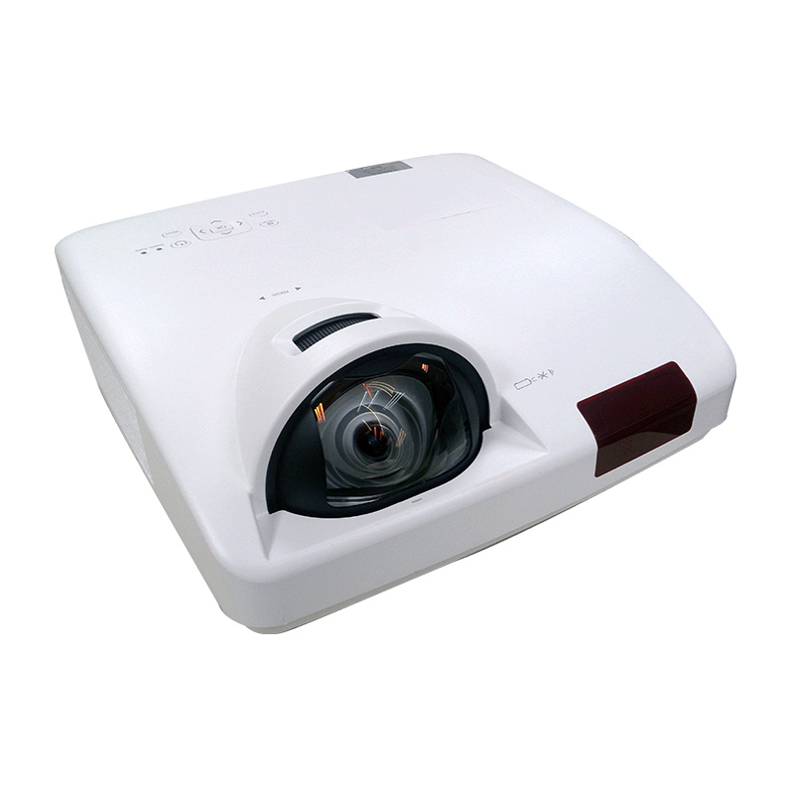
16:9
 (1) 知道投影距離，欲算出投影出來的畫面尺寸大小：
 |  |  | 1.0077528655
投影距離(單位：公尺) |  | 投影尺寸 |  | Offset(偏移量)
0.587 |  | 59 |  | 4.5
↑請輸入您的投影距離! |  | 單位：吋 |  | 單位：公分
*數值請介於 0.484公尺 ~1.004公尺 之間

當投影距離為 | 0.587 | 公尺時： | 投影尺寸為 | 59 | 吋
 |  |  | 偏移量為 | 4.5 | 公分
 |  | *以上數據僅供參考，實際尺寸會依現場狀況不同而有所差異。

(2)想要投影尺寸，欲算出投影時所需要的距離：

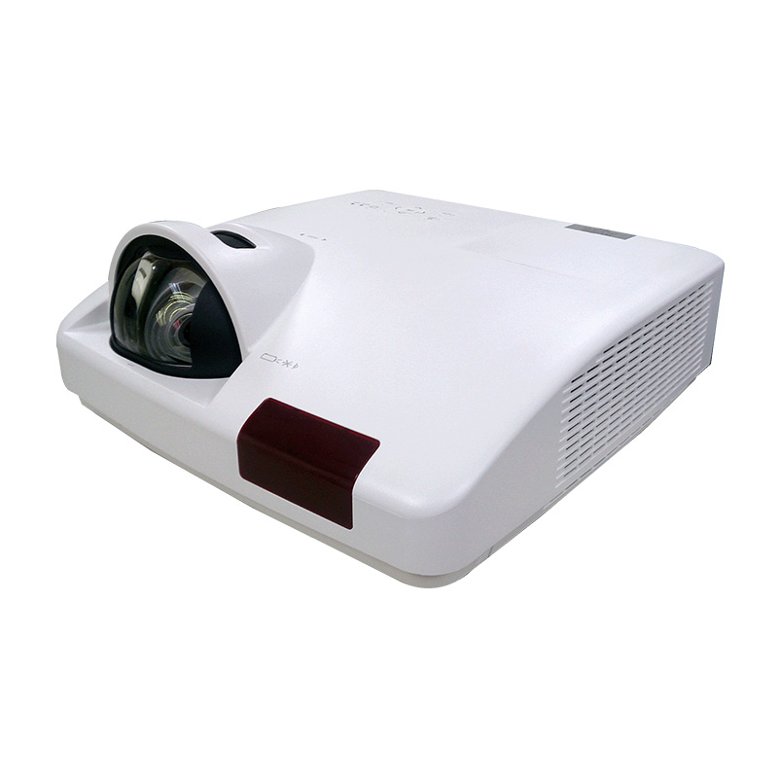
投影尺寸(單位：吋) |  | 投影距離 |  | Offset(偏移量)
80 |  | 0.79 |  | 6.1
↑請輸入您的投影尺寸! |  | 單位：公尺 |  | 單位：公分
*數值請介於 50吋 ~ 100吋 之間

當投影距離為 | 80 | 吋時： | 投影距離為 | 0.79 |  | 公尺
 |  |  | 偏移量為 | 6.1 |  | 公分
 |  | *以上數據僅供參考，實際尺寸會依現場狀況不同而有所差異。

